Накладная-№3
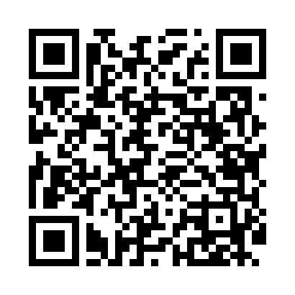
Номер товарно-транспортной накладной: |  |  | Торговый представитель: Amriyev Muhammad
Поставщик: Toshkent falcon fly 2 |  |  | Телефон торгового представителя: +998972880505
Дата отгрузки: 29.11.2025 |  |  | Контрагент: """" Klient
Дата консигнации: |  |  | Адрес:
Доставщик: |  |  | Телефон:
Телефон доставщика:
Время заказа: 29.11.2025 15:15:21
№ | Штрих-код | Название товаров (работ,услуг) | Количество | Количество в кейсе | Цена | Сумма
 |  |  | 29 |  |  | 1723000
1 | 6920251524510 | Пластмассовая подставка для Бумаги 8800 DB-15 2-451 | 4 | 4 шт. | 30,000 | 120,000
2 | 6900420141212 | Керамическая салатница DB-141-21 | 3 | 3 шт. | 28,000 | 84,000
3 | 6923541081182 | Шторы (занавески) для ванной комнаты, 170×180 см, DB-63-8 | 1 | 1 шт. | 37,000 | 37,000
4 | None | Пласмас доска SY2543 GB-60-5 | 1 | 1 шт. | 55,000 | 55,000
5 | 6888760160042 | Разделочная доска пластмассовая A692M (kattas i) GB-60-13 | 1 | 1 шт. | 36,000 | 36,000
6 | 2015641566899 | Пластмассовый столовый поднос 38*51 XP-11-7 | 5 | 5 шт. | 51,000 | 255,000
7 | 6974113869219 | Термос вакумные для питья JH-9021 2.0L XP-45- 6 | 4 | 4 шт. | 154,000 | 616,000
8 | 6949873292577 | Металлическое сито 22 см XP-30-112 | 1 | 1 шт. | 25,000 | 25,000
9 | 6944669007441 | Пичоқ 34 sm 8 DB-16-24 | 1 | 1 шт. | 63,000 | 63,000
10 | 6876543211975 | Металлическая Лопатка JX-5030 10 DB-3-24 | 1 | 1 шт. | 24,000 | 24,000
11 | 6876543211678 | Тёрка ручная для сыра D1241 DB-3-27 | 1 | 1 шт. | 24,000 | 24,000
12 | 6920250097060 | Хлебница Металлическая плетеная DB-97-6 | 5 | 5 шт. | 20,000 | 100,000
13 | 2015128698358 | Урна для мусора металлический EK9361MMT-8L DB -99-63 | 1 | 1 шт. | 284,000 | 284,000
Итого: 1723000

